国民健康保険料 試算シート
令和6年度 世田谷区国民健康保険料 試算ツール
 |  |  |  |  |  |  |  | 【注意事項】 必ずお読みください。 ・こちらの試算結果は、あくまでも概算のシミュレーションであり、目安です。 このため、実際の課税資料をもとに算定した保険料決定額とは相違することがあります。 正式な決定額は、加入手続き後にお送りする納入通知書でお知らせします。 ・国民健康保険の加入者が複数いる世帯で、加入者の加入月・脱退月が一致しない場合（年度 途中の加入・脱退等）は、１か月平均が正しく計算できません。 【確定申告書に記載の所得】に入力する場合は、【給与所得】【年金収入】の入力は不要です。 ・給与所得の源泉徴収票を２枚以上お持ちの方や、確定申告で分離課税の申告をされた方 (第三表をお持ちの方)、繰越損失等がある方は、こちらの試算ツールでは計算できません。 ・この試算ツールは会社都合による退職などの非自発的失業者の軽減制度に対応していますが、 実際に軽減が適用されるには、離職時に６５歳未満で雇用保険受給資格証の離職理由が、 11.12.21.22.31.32.23.33.34の場合等の条件があります。詳細は「非自発的失業者の軽減 について」(区ホームページ番号：208962)をご確認ください。 ・均等割額の軽減制度(未就学児の均等割軽減制度を除く)、旧被扶養者の減免制度、産前産後 期間の減免制度は計算に反映されません。

 | 生年月日 | 給与所得 | 給与所得 (非自発所得) | 非自発 | 年金収入 | 年金所得 | 確定申告書に記載の所得

入力例 | 1955-09-19 | 2,020,000 |  |  | 1,400,000 | 300,000
世帯員Ａ |  |  | 0 |  |  | 0
世帯員Ｂ |  |  | 0 |  |  | 0
世帯員Ｃ |  |  | 0 |  |  | 0
世帯員Ｄ |  |  | 0 |  |  | 0
 |  |  |  |  |  |  |  | 【入力手順】 空白の箇所を入力してください。 step1. 加入される方の全員分の【生年月日】を入力してください。 Ex)昭和５４年６月７日生まれの方の場合、S54.6.7と入力してください。 (昭和：S 平成：H 令和：Ｒ）または西暦で1979/6/7と入力してください。 step2. 加入者ごとに前年中の【給与所得】【年金収入】【確定申告書に記載の所得】を入力して ください。 非自発的失業者の軽減制度を反映させて計算する場合は、【給与所得】に金額を入力し、 【非自発】に〇を入力してください。【給与所得】で入力した金額を３０/100にして計算 します。給与所得額を手計算で30/100して入力する必要はありません。 ※令和5年中の所得金額等は下記別シートの【給与所得の源泉徴収票】 【公的年金等の源泉徴収票】【確定申告書】で確認してください。 step3. 加入月をタブから選んでください。加入月は社会保険の資格喪失日(退職日の翌日)が該当 する月です。
加入月 | 2024-04-01

 |  | 世帯の概算保険料 |  | 0円
 |  | 1ヶ月平均 |  | 0円 |  | ※国民健康保険料は、通常、毎月払いではなく後払 いのため、実際の一回あたりのお支払い金額は １か月平均金額より高くなる場合があります。

給与所得の源泉徴収票
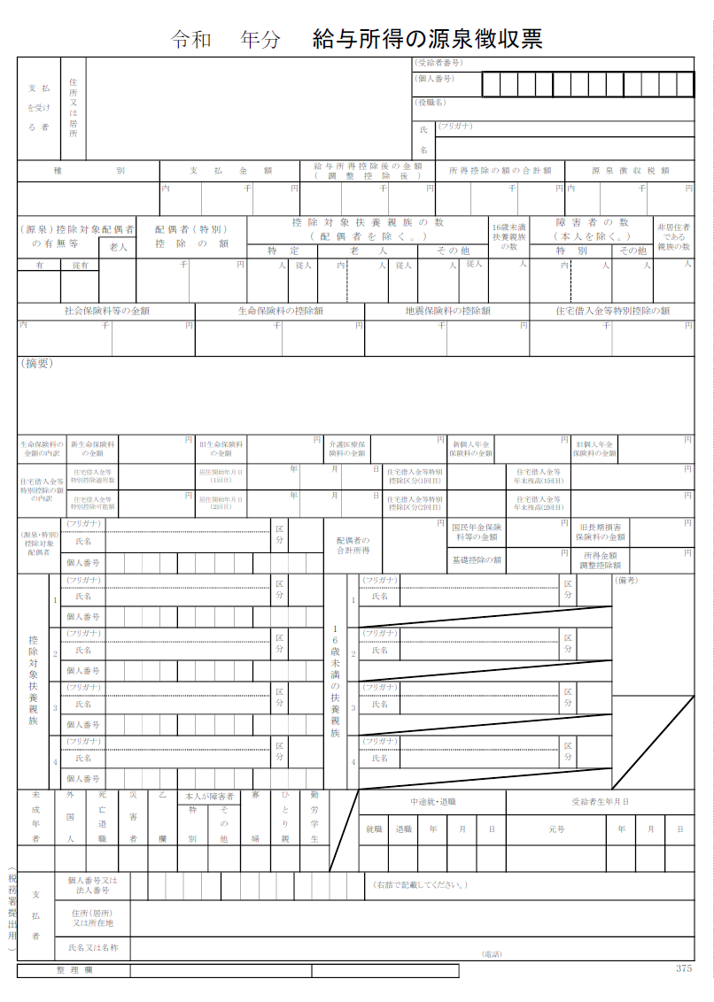

赤枠で囲まれた給与所得控除後の金額が給与所得となります。試算シートの【給与所得】に入力してください。
※給与所得の源泉徴収票が２枚以上ある方はこちらの試算ツールでは計算できません。
※年金収入のある方は公的年金等の源泉徴収票にある金額を別途試算シートの【年金収入】に入力してください。

公的年金等の源泉徴収票
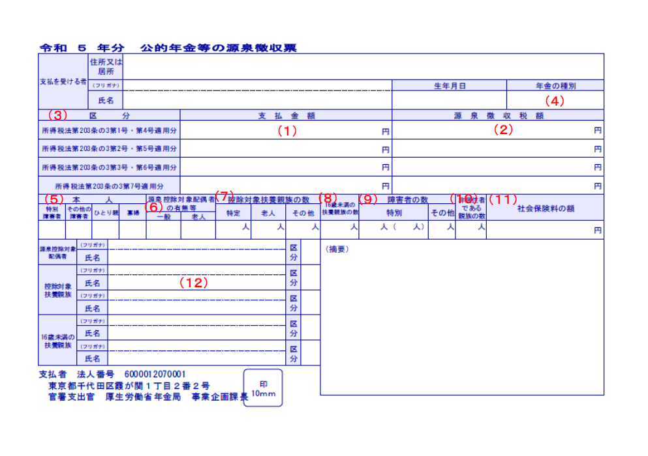

赤枠で囲まれた支払金額が年金収入となります。
試算シートの【年金収入】に入力してください。
※年金所得は自動計算されるので、入力は不要です。

確定申告書
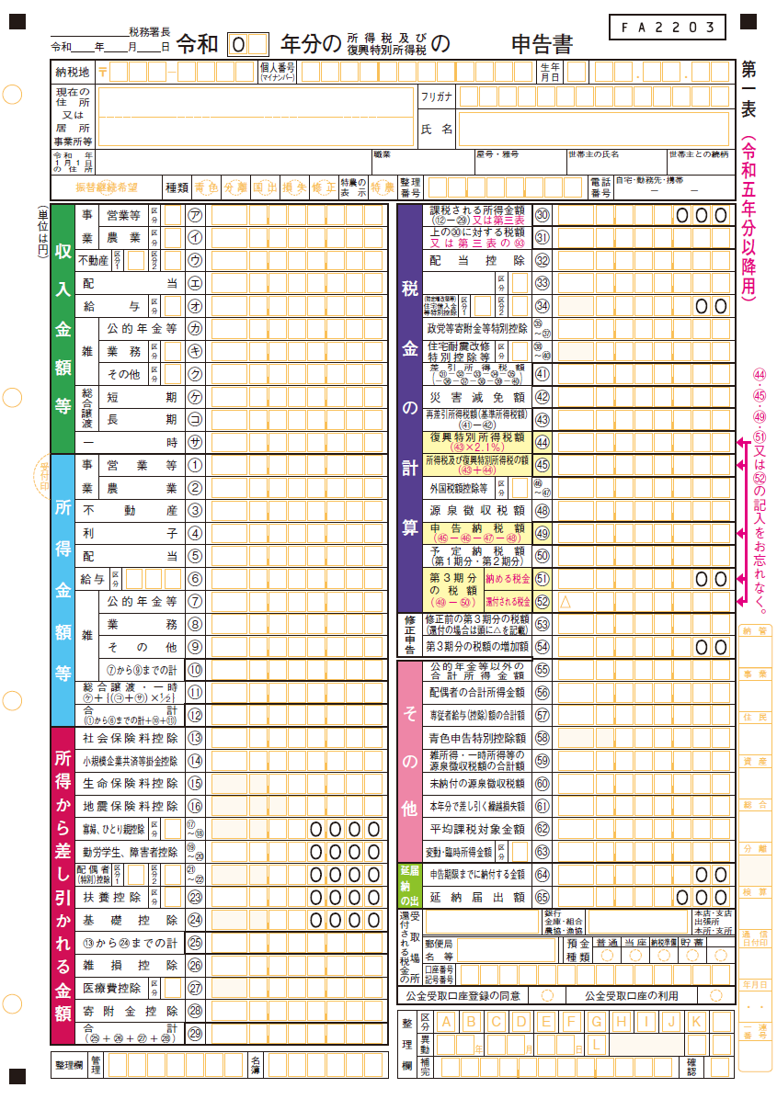

第一表の赤枠で囲まれた⑫の合計金額が総所得となります。試算シートの【確定申告書に記載の所得】に入力してください。
※【給与所得】や【年金収入】を既に入力している場合は、それらを差し引いた金額を入力してください。
※分離課税の申告をされた方(第三表をお持ちの方)は、こちらの試算シートでは計算できません。

